Sammelbestellung
Bestellformular Regio Angebot SBW Rennanzug

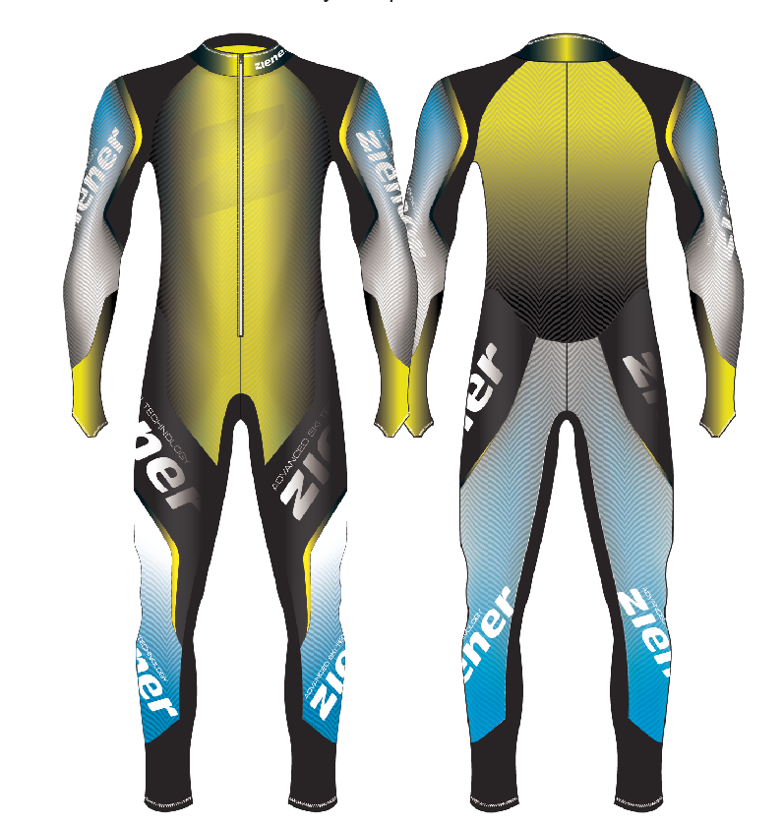
Bestelldaten Rechnungsadresse für Sammelrechnung

Die Bestellung des Rennanzuges kann ausschließlich über eine Regio Sammelbestellung erfolgen. Die SBW wird im November 2020 die Gesamtmenge inkl. einer Gesamtrechnung an die Adresse senden, die untenstehend eingetragen wird. Die individuelle Abwicklung innerhalb der Region muss somit von der Region selbst organisiert werden.

Region

Ansprechpartner

Straße

PLZ

Ort

Mailadresse
 |  |  | Bitte hier die Gesamtmengen der Sammelbestellung eintragen
 |  |  | S | M | L | XL | XXL | GESAMT | GESAMT SUMME Brutto
20-ZI-32 | RCE RACESUIT | Rennanzug ungepolstert für Erwachsene |  |  |  |  |  | 0 | - €

20-ZI-33 | RCE RACESUIT - PAD | Rennanzug gepolstert für Erwachsene |  |  |  |  |  | 0 | - €

 |  |  | 128 | 140 | 152 | 164 | 176
20-ZI-34 | RCE RACESUIT - PADDED JUN | Rennanzug gepolstert für Kinder |  |  |  |  |  | 0 | - €

